Projektrisikoabschätzung
Vorlage für Projektrisikoabschätzung
PROJEKT-ID | PROJEKTNAME |  |  |  |  |  | PROJEKTMANAGER*IN

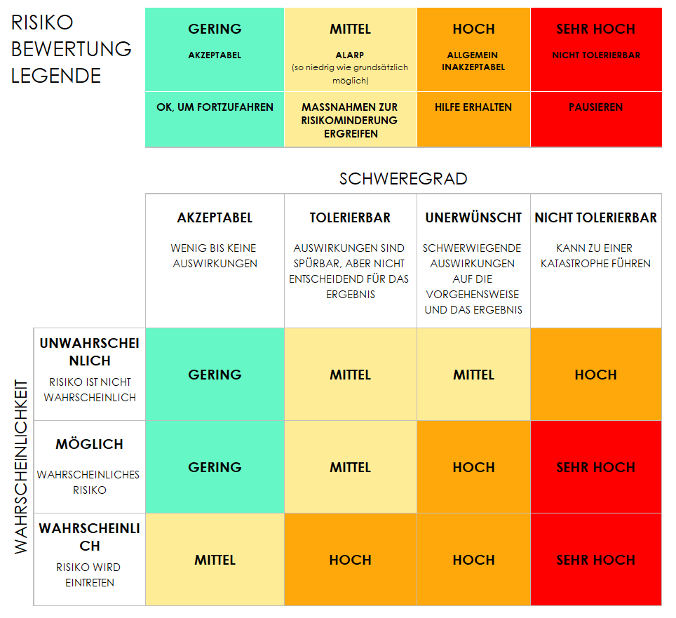
 |  |  | VOR DER RISIKOMINDERUNG |  |  |  | NACH DER RISIKOMINDERUNG
REF./ID | AKTIVITÄT | RISIKO | SCHWEREGRAD DES RISIKOS | RISIKOWAHRSCHEINLICHKEIT | RISIKOSTUFE | MINDERUNG / WARNUNGEN / ABHILFEMASSNAHMEN | SCHWEREGRAD DES RISIKOS | RISIKOWAHRSCHEINLICHKEIT | RISIKOSTUFE | IST EIN FORTFAHREN AKZEPTABEL? | RISIKO SCHWEREGRAD | RISIKOWAHRSCHEINLICHKEIT | RISIKO STUFE | AKZEPTABEL FORTZUFAHREN?
 |  |  | AKZEPTABEL | WAHRSCHEINLICH | GERING |  | AKZEPTABEL | UNWAHRSCHEINLICH | GERING | JA | AKZEPTABEL | UNWAHRSCHEINLICH | GERING | JA
 |  |  | TOLERABEL | MÖGLICH | MITTEL |  | AKZEPTABEL | UNWAHRSCHEINLICH | GERING | JA | TOLERABEL | MÖGLICH | MITTEL | NEIN
 |  |  | UNERWÜNSCHT | WAHRSCHEINLICH | HOCH |  | TOLERABEL | MÖGLICH | MITTEL | JA | UNERWÜNSCHT | WAHRSCHEINLICH | HOCH
 |  |  | NICHT TOLERIERBAR | WAHRSCHEINLICH | SEHR HOCH |  | UNERWÜNSCHT | WAHRSCHEINLICH | HOCH | NEIN | NICHT TOLERIERBAR |  | SEHR HOCH

HIER KLICKEN ZUR ERSTELLUNG IN SMARTSHEET

